Solicitud gráfica
 | Área: | Ciencias Naturales |  |  | Fecha:
 | Grado: | 10
 | Título del tema: | La materia y la energía |  |  | ¿Cuaderno de estudio o recurso? | Recurso
 | Editor: | Lyz Marcela Bernal Gómez |  |  | Motor del recurso | Diaporama F1

 | Código guión o recurso: | CN_10_09_REC_170 | ← Para determinar este código, visite la hoja de Ayuda
 |  |  |  |  | ESPECIFICACIÓN DE ARCHIVOS A ENTREGAR
Núm. | Archivo Shutterstock o ruta en web | Imagen para: | Tipo | Ubicación de la imagen en el recurso Diaporama F1 | Nombre imagen SMALL | Tamaño imagen SMALL | Nombre imagen ZOOM | Tamaño imagen ZOOM | Descripción | Observaciones
IMG01 | 332341229 | Recurso Diaporama F1 | Fotografía | Contenido | CN_10_09_REC_170_IMG01.png | 950 x 608 px |  |  |  | Dejar plantilla en blanco en la parte superior.
IMG02 | 195465443 | Recurso Diaporama F1 | Fotografía | Contenido | CN_10_09_REC_170_IMG02.png | 950 x 608 px |  |  |  | Dejar plantilla en blanco en el lado izquierdo y en la parte superior.
IMG03 | 233877910 | Recurso Diaporama F1 | Fotografía | Contenido | CN_10_09_REC_170_IMG03.png | 950 x 608 px |  |  | 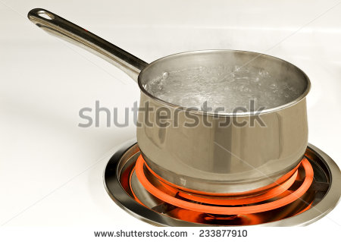 | Dejar plantilla en blanco en la parte izquierda y en la parte superior.
IMG04 | 275622611 | Recurso Diaporama F1 | Fotografía | Contenido | CN_10_09_REC_170_IMG04.png | 950 x 608 px |  |  |  | Dejar plantilla en blanco en el lado izquierdo y en la parte superior.
IMG05 | 17311564 | Recurso Diaporama F1 | Fotografía | Contenido | CN_10_09_REC_170_IMG05.png | 950 x 608 px |  |  | 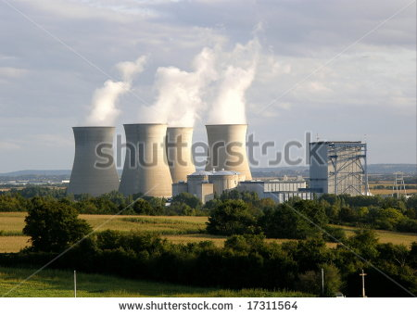 | Dejar plantilla en blanco en el lado izquierdo y en la parte superior.
IMG06 | 317244701 | Recurso Diaporama F1 | Fotografía | Contenido | CN_10_09_REC_170_IMG06.png | 950 x 608 px |  |  |  | Dejar plantilla en blanco al lado izquierdo y en la parte superior.
IMG07 | ver descripción y observaciones | Recurso Diaporama F1 | Ilustración | Contenido | CN_10_09_REC_170_IMG07.png | 950 x 608 px |  |  | 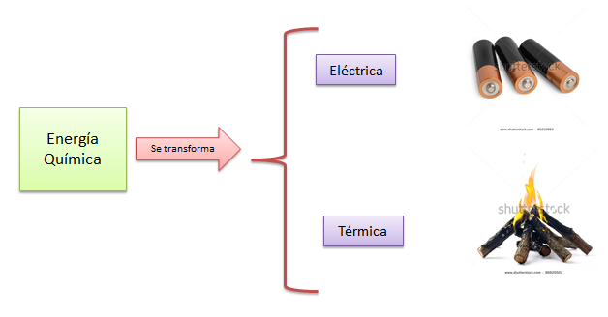 | Realizar ilustración igual a la imagen guía. Dejar plantilla en blanco en la parte superior. Las imágenes se pueden tomar de shutherstock 95210983 y 90820502
IMG08 | ver descripción y observaciones | Recurso Diaporama F1 | Ilustración | Contenido | CN_10_09_REC_170_IMG08.png | 950 x 608 px |  |  | 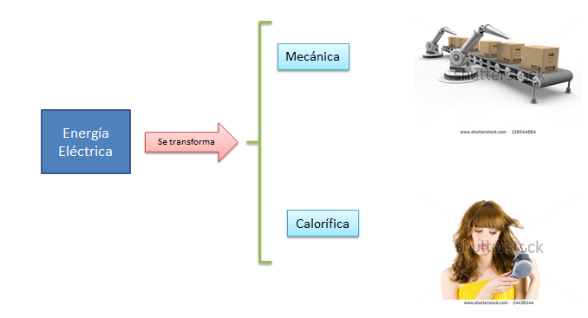 | Realizar ilustración igual a la imagen guía. Dejar plantilla en blanco en la parte superior. Las imágenes se pueden tomar de shutherstock 116544664 y 24436144
IMG09 | 116694238 | Recurso Diaporama F1 | Fotografía | Contenido | CN_10_09_REC_170_IMG09.png | 950 x 608 px |  |  | 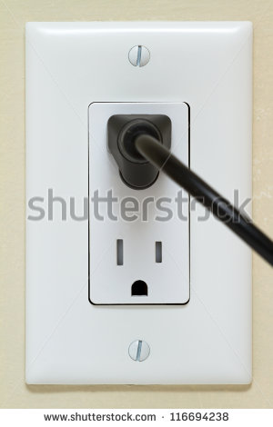 | Dejar plantilla en blanco en la parte izquierda y en la parte superior.
IMG10 | 228722404 | Recurso Diaporama F1 | Fotografía | Contenido | CN_10_09_REC_170_IMG10.png | 950 x 608 px |  |  |  | Dejar plantilla en blanco en el lado izquierdo y en la parte superior.
IMG11 | 134383163 | Recurso Diaporama F1 | Fotografía | Contenido | CN_10_09_REC_170_IMG11.png | 950 x 608 px |  |  | 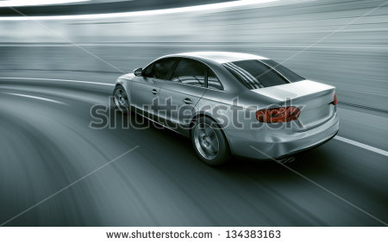 | Dejar plantilla en blanco al lado izquierdo y en la parte superior.

